別紙（平面図）
2021年度 藤沢遠藤生態系保全の会作業予定地
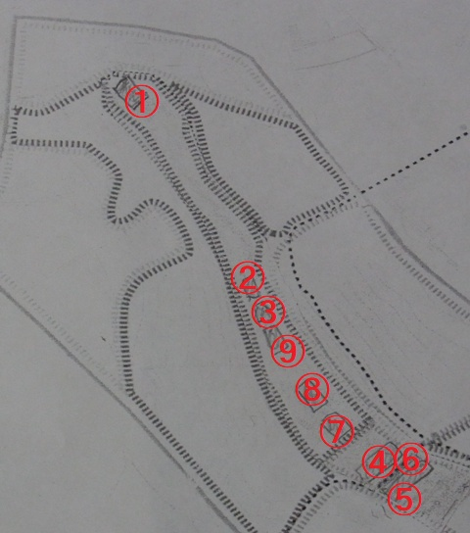

①谷戸最奥部草刈 約200ｍ２
②、③ 谷戸中央部草刈 2箇所 計約400ｍ２
④、⑤ 谷戸横断道両側草刈 2箇所 約500ｍ２
以上手刈り作業 合計約1,100ｍ２

⑥谷戸横断道草刈 2回 約2X100m2
⑦、⑧、⑨ ヨシ原刈 3か所 計約700ｍ２
以上機械刈 合計 900ｍ２

